1
공도구 안전점검 Check List |  |  |  |  |  | ㈜부현전기

 |  | 핸드그라인더 안전점검 Check List

 |  |  |  |  |  |  |  |  |  | 점검일자 :2025. . .
공도구명 |  |  | 규격 |  | 모델명 |  |  | 사용기간 |  |  |  | 비고
핸드그라인더

 |  |  |  | 안전점검도해
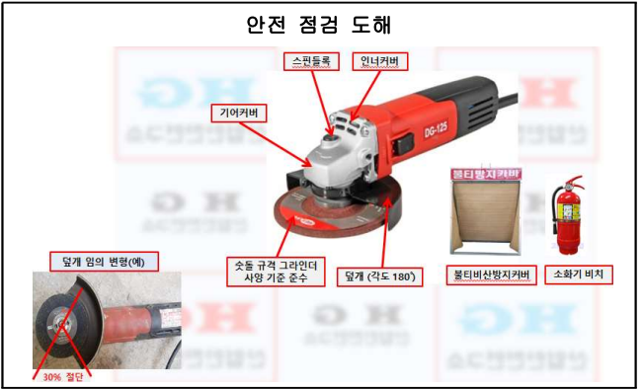

NO | 중요점검사항 |  |  |  |  |  |  |  |  |  | 점검결과 |  | 비고
1 | 가설전선, 콘센트는 접지, 절연조치가 되었는가?
2 | 덮개는 부착 되었는가?(숫돌 규격 기준 준수)
3 | 변형 된 덮개가 설치 되어 있지 않았은가?(덮개 각도기준 180도)
4 | 핸드그라인더 분당 회전수 보다 날 회전수는 적지 않은가?
5 | 불티비산방지포 및 소화기는 설치 되었는가?
6
(점검자 의견)

점 검 자 |  | 소속: 성명 (인) |  |  |  |  | 확 인 자 |  | 소속: 성명: (인)

2
공도구 안전점검 Check List |  |  |  |  | ㈜부현전기

 |  | 고속절단기 안전점검 Check List

 |  |  |  |  |  |  |  |  | 점검일자 :2025. . .
공도구명 |  |  | 규격 | 모델명 |  |  | 사용기간 |  |  |  | 비고
고속절단기

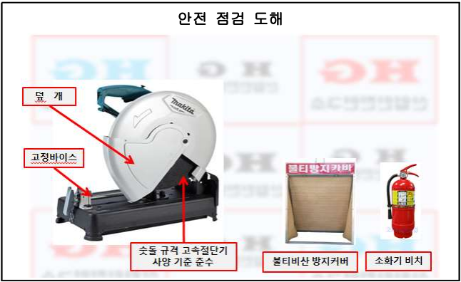

NO | 중요점검사항 |  |  |  |  |  |  |  |  | 점검결과 |  | 비고
1 | 가설전선, 콘센트는 접지, 절연조치가 되었는가?
2 | 덮개 및 고정바이스는 설치되었는가?
3 | 불티비산방지포 및 소화기는 설치 되었는가?
4 | 고속절단기 분당 회전수 보다 날 회전수는 적지 않은가?
5 | 분당왕복수(2,700spm) 날회전수(3,800-4,200rpm)
6
(점검자 의견)

점 검 자 |  | 소속: 성명 (인) |  |  |  | 확 인 자 |  | 소속: 성명: (인)

3
공도구 안전점검 Check List |  |  |  |  | ㈜부현전기

 |  | 에어타카건 안전점검 Check List

 |  |  |  |  |  |  |  |  | 점검일자 :2025. . .
공도구명 |  |  | 규격 | 모델명 |  |  | 사용기간 |  |  |  | 비고
에어타카건

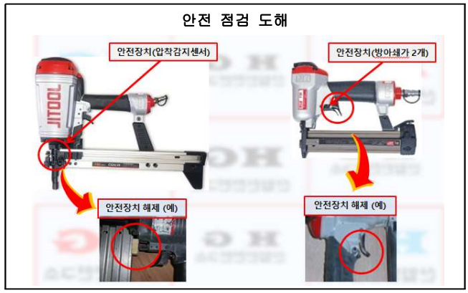

NO | 중요점검사항 |  |  |  |  |  |  |  |  | 점검결과 |  | 비고
1 | 가설전선, 콘센트는 접지, 절연조치가 되었는가?
2 | 안전장치는 변형되어 있지 않은가?
3 | 안전장치 부착 및 작동은 잘되고 있는가?
4 | 사용공기압은 제품의 사양과 일치하는가 (4∼6kgf/㎡)
5 | 개인보호구(보안경, 안전모, 귀마개)는 준비되었는가?
6
(점검자 의견)

점 검 자 |  | 소속: 성명 (인) |  |  |  | 확 인 자 |  | 소속: 성명: (인)

4
공도구 안전점검 Check List |  |  |  |  | ㈜부현전기

 |  | 원형톱 작업대 안전점검 Check List

 |  |  |  |  |  |  |  |  | 점검일자 :2025. . .
공도구명 |  |  | 규격 | 모델명 |  |  | 사용기간 |  |  |  | 비고
원형톱 작업대

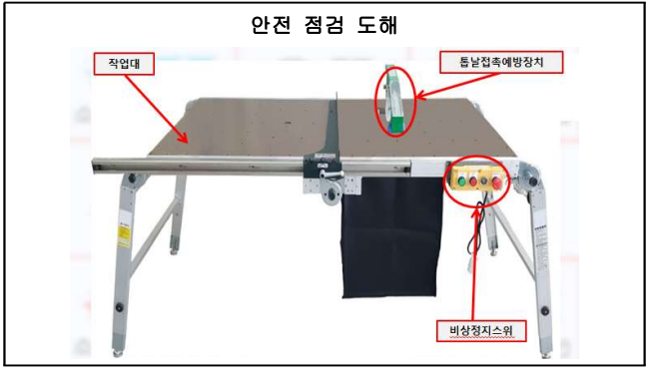

NO | 중요점검사항 |  |  |  |  |  |  |  |  | 점검결과 |  | 비고
1 | 가설전선, 콘센트는 접지, 절연조치가 되었는가?
2 | 톱날접촉예방장치 설치 및 작동은 잘 되는가?
3 | 비상정치 스위치 작동은 잘되는가?
4 | 톱날의 균열, 마모 손상은 되지 않았는가?
5 | 무부하 운전시 이상소음 진동이 발생 되지는 않는가?
6 | 개인보호구(보안경, 안전모, 방진마스크, 귀마개)는 준비되어 있는가?
(점검자 의견)

점 검 자 |  | 소속: 성명 (인) |  |  |  | 확 인 자 |  | 소속: 성명: (인)

5
55
 | 공도구 안전점검 Check List |  |  |  |  | ㈜부현전기

 |  |  | 둥근톱(스킬) 안전점검 Check List

 |  |  |  |  |  |  |  |  |  | 점검일자 :2025. . .
 | 공도구명 |  |  | 규격 | 모델명 |  |  | 사용기간 |  |  |  | 비고
 | 둥근톱(스킬)

 | 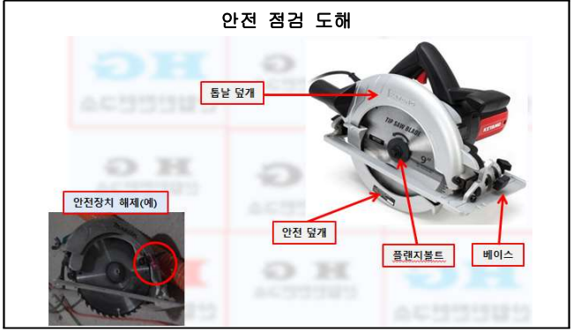

 | NO | 중요점검사항 |  |  |  |  |  |  |  |  | 점검결과 |  | 비고
 | 1 | 가설전선, 콘센트는 접지, 절연조치가 되었는가?
 | 2 | 톱날접촉예방장치 설치 및 작동은 잘 되는가?
 | 3 | 톱날 높이는 가공물 상부 면보다 5mm이하로 조정되어 있는가?
 | 4 | 톱날접촉예방장치 임의 해체는 되어 있지는 않은가?
 | 5 | 무부하 운전시 이상소음 진동이 발생 되지는 않는가?
 | 6 | 톱날의 체결 너트는 확실하게 체결 되었는가?
 | 7 | 개인보호구(보안경, 안전모, 방진마스크 등)는 준비되어 있는가?
 | (점검자 의견)

 | 점 검 자 |  | 소속: 성명 (인) |  |  |  | 확 인 자 |  | 소속: 성명: (인)

6
공도구 안전점검 Check List |  |  |  |  | ㈜부현전기

 |  | 교반기(소형) 안전점검 Check List

 |  |  |  |  |  |  |  |  | 점검일자 :2025. . .
공도구명 |  |  | 규격 | 모델명 |  |  | 사용기간 |  |  |  | 비고
교반기(소형)

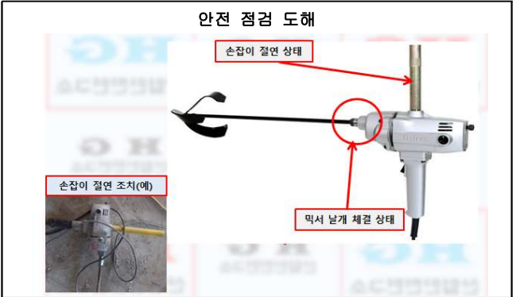

NO | 중요점검사항 |  |  |  |  |  |  |  |  | 점검결과 |  | 비고
1 | 가설전선, 콘센트는 접지, 절연조치가 되었는가?
2 | 이중절연장치 고반기인가?(절연:전류가 흐르지 못하게 차단하는 것)
3 | 손잡이 절연조치 하였는가? 습기작업시 누전 또는 2중 절연장치 손상시 감전 위험)
4 | 믹서날개와 믹서 드릴 체결 상태는 안전한가?
 | 이중절연(열과 충격으로 인한 파괴를 막기위해 두겹으로 보호한구조)

(점검자 의견)

점 검 자 |  | 소속: 성명 (인) |  |  |  | 확 인 자 |  | 소속: 성명: (인)

7
공도구 안전점검 Check List |  |  |  |  | ㈜부현전기

 |  | 이동식발전기 안전점검 Check List

 |  |  |  |  |  |  |  |  | 점검일자 :2025. . .
공도구명 |  |  | 규격 | 모델명 |  |  | 사용기간 |  |  |  | 비고
이동식발전기

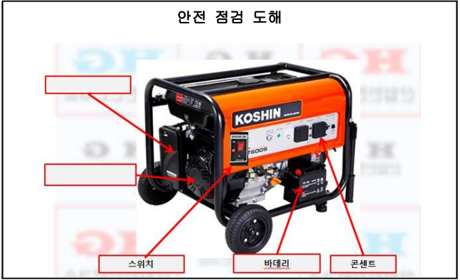

연료밸브

오일토출구

스위치
베터리
콘센트 덮개

NO | 중요점검사항 |  |  |  |  |  |  |  |  | 점검결과 |  | 비고
1 | 가설전선, 콘센트는 접지, 절연조치가 되었는가?
2 | 외함접지는 되어 있는가(접지봉 76cm)
3 | 전기 인출시 누전차단기 경유 하였는가?
4 | 운전시 이상소음, 진동이 발생되지는 않은가?
5 | 비상정지 스위치가 부착 및 작동은 잘 되는가?
6 | 충전부 보호덮개는 설치되어 있는가
(점검자 의견)

점 검 자 |  | 소속: 성명 (인) |  |  |  | 확 인 자 |  | 소속: 성명: (인)

8
공도구 안전점검 Check List |  |  |  |  | ㈜부현전기

 |  | 철근 절곡기 안전점검 Check List

 |  |  |  |  |  |  |  |  | 점검일자 :2025. . .
공도구명 |  |  | 규격 | 모델명 |  |  | 사용기간 |  |  |  | 비고
철근 절곡기

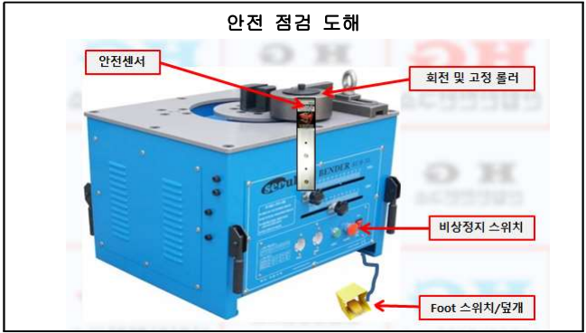

NO | 중요점검사항 |  |  |  |  |  |  |  |  | 점검결과 |  | 비고
1 | 가설전선, 콘센트는 접지, 절연조치가 되었는가?
2 | 외함접지는 되어 있는가(접지봉 76cm)
3 | Foot 스위치에는 덮개가 설치 되어 있는가?
4 | 비상정지 스위치가 부착 및 작동은 잘 되는가?
5 | 회전 및 고정 롤러 상태는 양호한가?
6 | 협착 방지용 안전장치 설치 및 정상적으로 작동되는가?
7 | 절곡기 고정상태는 양호한가(침하, 전도위험)
(점검자 의견)

점 검 자 |  | 소속: 성명 (인) |  |  |  | 확 인 자 |  | 소속: 성명: (인)

9
공도구 안전점검 Check List |  |  |  |  | ㈜부현전기

 |  | 공기압축기 안전점검 Check List

 |  |  |  |  |  |  |  |  | 점검일자 :2025. . .
공도구명 |  |  | 규격 | 모델명 |  |  | 사용기간 |  |  |  | 비고
공기압축기

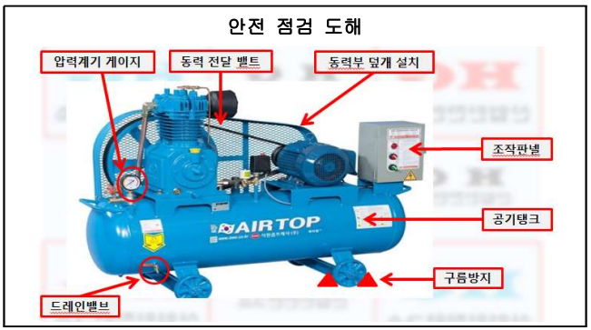

NO | 중요점검사항 |  |  |  |  |  |  |  |  | 점검결과 |  | 비고
1 | 외함접지 및 절연조치는 되어 있는가?(가설전선 및 콘센트 포함)
2 | 압력조정 밸브 너트는 임의로 조정할 수 없도록 봉인 되어 있는가?
3 | 온도계 압력계 작동은 잘 되고 있는가?
4 | 응축수는 정기적으로 배출하고 있는가?(작업전 배출)
5 | 용접이음부, 노출이음부 등 누설, 누유의 흔적은 없는가?
6 | 공기압축기를 운전시 이상음 및 과도한 진동은 없는가?
7 | 동력전달부 덮개가 설치 되어 있는가?
8 | 동력전달 밸트는 균열 및 손상은 되지 않았는가?
(점검자 의견)

점 검 자 |  | 소속: 성명 (인) |  |  |  | 확 인 자 |  | 소속: 성명: (인)

10
공도구 안전점검 Check List |  |  |  |  | ㈜부현전기

 |  | 용접기 안전점검 Check List

 |  |  |  |  |  |  |  |  | 점검일자 :2025. . .
공도구명 |  |  | 규격 | 모델명 |  |  | 사용기간 |  |  |  | 비고
용접기

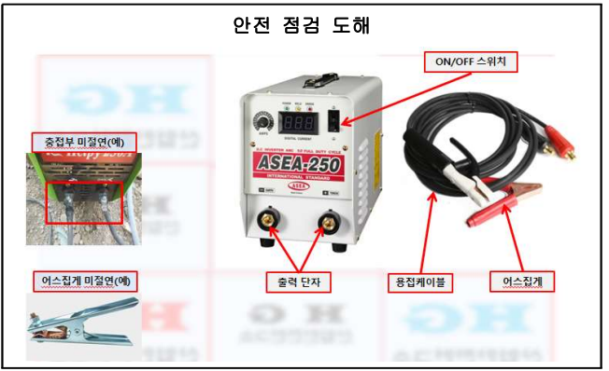

NO | 중요점검사항 |  |  |  |  |  |  |  |  | 점검결과 |  | 비고
1 | 가설전선, 콘센트는 접지, 절연조치가 되었는가?
2 | 용접케이블 피복은 손상 되지 않았는가?
3 | 충전부 및 어스집게는 절연조치가 되어 있는가?
4 | 자동전격방지장치 설치 및 정상 작동되고 있는가?(무부하 25V이하)
5 | 자동전격방지 장치 스위치는 정상적으로 작동 하는가?
6 | 개인보호구는 준비되어 있는가?(용접용보안면, 보호의, 안전장갑 등)
(점검자 의견)

점 검 자 |  | 소속: 성명 (인) |  |  |  | 확 인 자 |  | 소속: 성명: (인)

11
공도구 안전점검 Check List |  |  |  |  | ㈜부현전기

 |  | 콘센트 안전점검 Check List

 |  |  |  |  |  |  |  |  | 점검일자 :2025. . .
공도구명 |  |  | 규격 | 모델명 |  |  | 사용기간 |  |  |  | 비고
콘센트

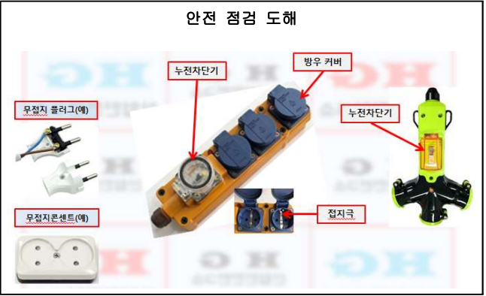

NO | 중요점검사항 |  |  |  |  |  |  |  |  | 점검결과 |  | 비고
1 | 접지용 콘센트(플러그)를 사용 하는가?
2 | 접지극이 꺾이거나 변형 되지는 않았는가?
3 | 접지선이 올바르게 설치 되어 있는가?
4 | 누전차단기가 부착 또는 경유 되었는가?
5 | 옥외사용시 방우 덮개가 섶치 되어 있는가? |  |  |  |  |  |  |  |  |  |  |  | 12
6 | 전선 피복 상태는 양호한가?
(점검자 의견)

점 검 자 |  | 소속: 성명 (인) |  |  |  | 확 인 자 |  | 소속: 성명: (인)

12
공도구 안전점검 Check List |  |  |  |  | ㈜부현전기

 |  | 투광등 안전점검 Check List

 |  |  |  |  |  |  |  |  | 점검일자 :2025. . .
공도구명 |  |  | 규격 | 모델명 |  |  | 사용기간 |  |  |  | 비고
투광등

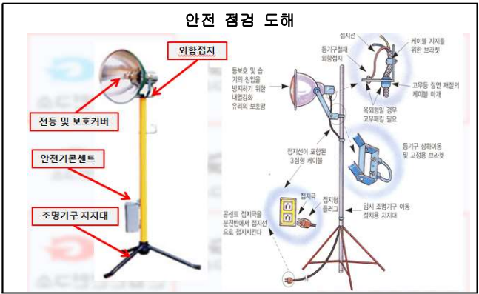

NO | 중요점검사항 |  |  |  |  |  |  |  |  | 점검결과 |  | 비고
1 | 접지용 콘센트(플러그)를 사용 하는가?
2 | 접지극이 꺾이거나 변형 되지는 않았는가?
3 | 등기구 철재 외함 접지는 되어 있는가?
4 | 누전차단기 부착 또는 경유하였는가?
5 | 전선 피복 상태는 양호한가?
6 | 전등 보호 커버는 설치 되어 있는가?
(점검자 의견)

점 검 자 |  | 소속: 성명 (인) |  |  |  | 확 인 자 |  | 소속: 성명: (인)

13
공도구 안전점검 Check List |  |  |  |  | ㈜부현전기

 |  | 릴선 안전점검 Check List

 |  |  |  |  |  |  |  |  | 점검일자 :2025. . .
공도구명 |  |  | 규격 | 모델명 |  |  | 사용기간 |  |  |  | 비고
릴선

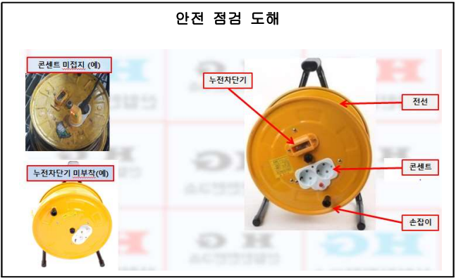

플러그

NO | 중요점검사항 |  |  |  |  |  |  |  |  | 점검결과 |  | 비고
1 | 콘센트 접지 및 손상(꺾임, 망실)은 되지 않았는가?
2 | 플러그는 접지가 되어 있는가?
3 | 누전차단기 부착 또는 정상적으로 작동하는가?
4 | 전선 피복 상태는 양호한가?

(점검자 의견)

점 검 자 |  | 소속: 성명 (인) |  |  |  | 확 인 자 |  | 소속: 성명: (인)

14
공도구 안전점검 Check List |  |  |  |  | ㈜부현전기

 |  | 접지(전기기계·기구) 안전점검 Check List

 |  |  |  |  |  |  |  |  | 점검일자 :2025. . .
공도구명 |  |  | 규격 | 모델명 |  |  | 사용기간 |  |  |  | 비고
접지(전기기계·기구)

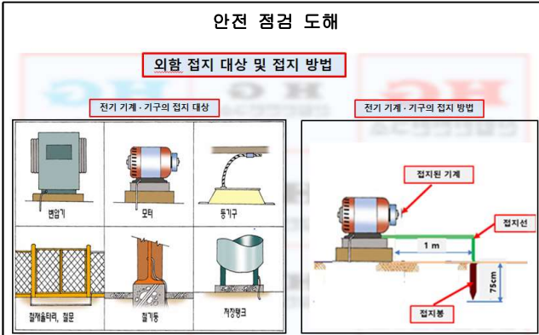

NO | 중요점검사항 |  |  |  |  |  |  |  |  | 점검결과 |  | 비고
1 | 접지극은 지하 75cm 이상 깊이로 매설 하였는가?
2 | 접지극은 금속체로부터 1m이상 이격시켜 매설 하였는가?
3 | 접지선은 절연전선 캡타이어케이블 또는 케이블을 사용하였는가?

(점검자 의견)

점 검 자 |  | 소속: 성명 (인) |  |  |  | 확 인 자 |  | 소속: 성명: (인)

15
공도구 안전점검 Check List |  |  |  |  | ㈜부현전기

 |  | 분전함 안전점검 Check List

 |  |  |  |  |  |  |  |  | 점검일자 :2025. . .
공도구명 |  |  | 규격 | 모델명 |  |  | 사용기간 |  |  |  | 비고
분전함

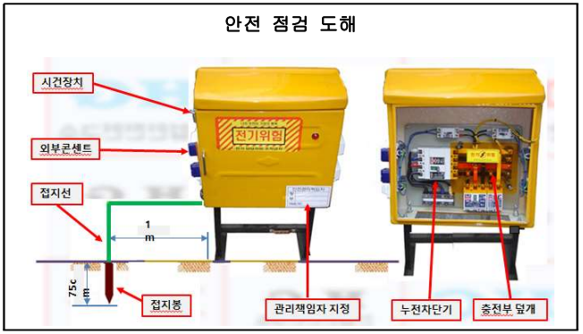
압착플러그

NO | 중요점검사항 |  |  |  |  |  |  |  |  | 점검결과 |  | 비고
1 | 시건장치 및 관리책임자는 지정이 되어 관리하고 있는가?
2 | 전기 인출시 외부 콘센트에서 인출하였는가?(내부 인출 절대금지)
3 | 충전부 보호 덮개를 설치 하였는가?
4 | 철재 분전함 외함 접지를 하였는가?
5 | 단자에 결속하는 전선은 압착터미널을 사용하였는가?
6 | 누전차단기 설치 및 정상적으로 작동하는가?
7 | 모든 가설전기는 누전차단기를 경유하였는가?
(점검자 의견)

점 검 자 |  | 소속: 성명 (인) |  |  |  | 확 인 자 |  | 소속: 성명: (인)

16
공도구 안전점검 Check List |  |  |  |  | ㈜부현전기

 |  | 위험물저장소 안전점검 Check List

 |  |  |  |  |  |  |  |  | 점검일자 :2025. . .
공도구명 |  |  | 규격 | 모델명 |  |  | 사용기간 |  |  |  | 비고
위험물저장소

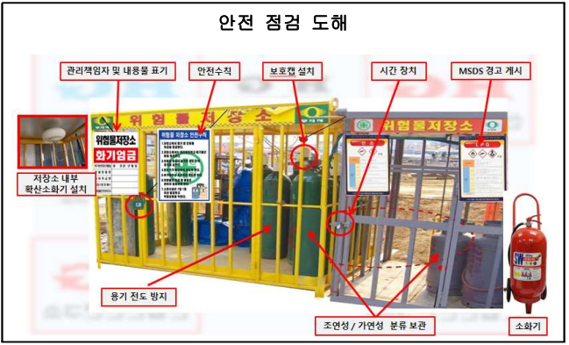
압착플러그

NO | 중요점검사항 |  |  |  |  |  |  |  |  | 점검결과 |  | 비고
1 | 고압가스 넘어짐 방지 및 보호캡은 설치가 되어 있는가?
2 | 성상별(가연성, 조연성) 분류 보관을 하였는가?
3 | 관리책임자 지정 및 보관 내용물 표기를 하였는가?
4 | 물질안전보관자료(MSDS)게시는 하였는가?(경고표지부착)
5 | 고압가스 충전기한 초과하지 않았는가?
6 | 고압가스 50㎡ 이상 보관시 지자체에 신고 하였는가?
7 | 충전용기는 40℃이하로 보관하고 있는가?(직사광선 차단)
8 | 간이소화기 비치는 되어 있는가(위험물저장소 외부에 설치)
(점검자 의견)

점 검 자 |  | 소속: 성명 (인) |  |  |  | 확 인 자 |  | 소속: 성명: (인)

17
공도구 안전점검 Check List |  |  |  |  | ㈜부현전기

 |  | 고압가스 안전점검 Check List

 |  |  |  |  |  |  |  |  | 점검일자 :2025. . .
공도구명 |  |  | 규격 | 모델명 |  |  | 사용기간 |  |  |  | 비고
고압가스

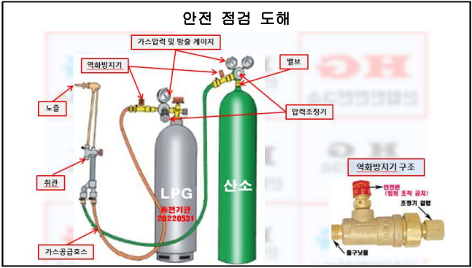

NO | 중요점검사항 |  |  |  |  |  |  |  |  | 점검결과 |  | 비고
1 | 고압가스 넘어짐 방지 및 보호캡은 설치가 되어 있는가?
2 | 고압가스 충전기한 초과 하지 않았는가?
3 | 물질안전보관자료(MSDS)게시는 하였는가?(경고표지부착)
4 | 충전용기는 40℃이하로 보관하고 있는가?(직사광선 차단)
5 | 역화방지기 장치 설치(게이지 후단) 및 작동은 되는가?(산소도 부착권장)
6 | 고압가스 용기의 손상 및 부식은 되어 있지 않은가?
7 | 가스압력 게이지 작동은 잘 되고 있는가?
8 | 고압가스 호스 및 취관은 손상, 마모 되지는 않았는가?
(점검자 의견)

점 검 자 |  | 소속: 성명 (인) |  |  |  | 확 인 자 |  | 소속: 성명: (인)

18
공도구 안전점검 Check List |  |  |  |  | ㈜부현전기

 |  | 체인블럭(레버블럭) 안전점검 Check List

 |  |  |  |  |  |  |  |  | 점검일자 :2025. . .
공도구명 |  |  | 규격 | 모델명 |  |  | 사용기간 |  |  |  | 비고
체인블럭(레버블럭)

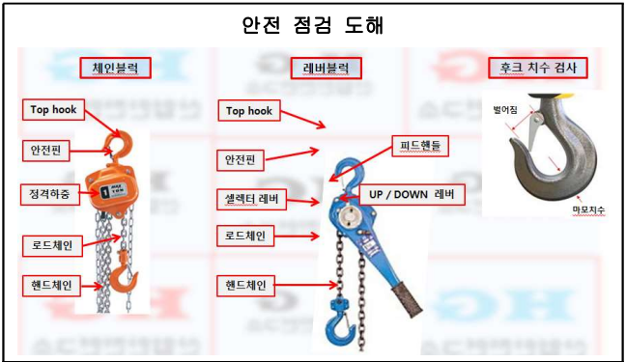

NO | 중요점검사항 |  |  |  |  |  |  |  |  | 점검결과 |  | 비고
1 | 체인블럭(레버블럭) 체결시 인양 하중 안전성은 확보 되었는가?
2 | 레버블럭 훅이 빠져 튕길 우려가 없는가?(피벗클램프, 러그연결)
3 | 훅 입구 간격이 제조자가 제공하는 제품사양서 기준 10%이하인가?
4 | 정격하중 표시가 부착 되어 있는가?
5 | 훅 해지장치가 손상 및 망실 되지는 않았는가?
6 | 체인과 훅 변형, 파손, 부식 마모되거나 균열이 발생 되지는 않았는가?
7 | 레버블럭의 레버에 파이프 등을 끼워서 작업하지 않은가?

(점검자 의견)

점 검 자 |  | 소속: 성명 (인) |  |  |  | 확 인 자 |  | 소속: 성명: (인)

19
공도구 안전점검 Check List |  |  |  |  | ㈜부현전기

 |  | 와이어로프(가공) 안전점검 Check List

 |  |  |  |  |  |  |  |  | 점검일자 :2025. . .
공도구명 |  |  | 규격 | 모델명 |  |  | 사용기간 |  |  |  | 비고
와이어로프(가공)

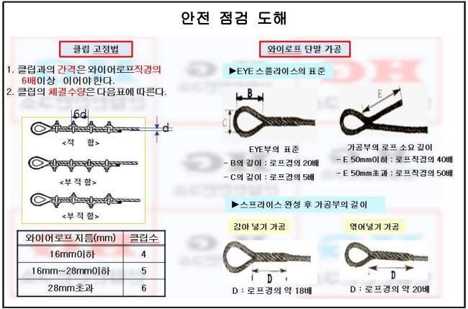

NO | 중요점검사항 |  |  |  |  |  |  |  |  | 점검결과 |  | 비고
1 | 와이어로프 가공시 가스용단 등 열에 의한 절단이 되었는가? |  |  |  |  |  |  |  |  |  |  | 기계적인절단
2 | 아크, 화염, 고온부 접촉 등으로 열영향을 받은 와이어로프를 사용하지는 않은가?
3 | 와이어로프 클립 고정시 클립 체결 수량은 적정한가? |  |  |  |  |  |  |  |  |  |  | 클립고정법
4 | 와이어로프 단말가공 기준을 준수하고 있는가? (감아넣기는 D18 이상, 엮어넣기는 D20배 이상) |  |  |  |  |  |  |  |  |  |  | 와이어로프 단말 가공법

(점검자 의견)

점 검 자 |  | 소속: 성명 (인) |  |  |  | 확 인 자 |  | 소속: 성명: (인)

20
공도구 안전점검 Check List |  |  |  |  | ㈜부현전기

 |  | 와이어로프(폐기) 안전점검 Check List

 |  |  |  |  |  |  |  |  | 점검일자 :2025. . .
공도구명 |  |  | 규격 | 모델명 |  |  | 사용기간 |  |  |  | 비고
와이어로프(폐기)

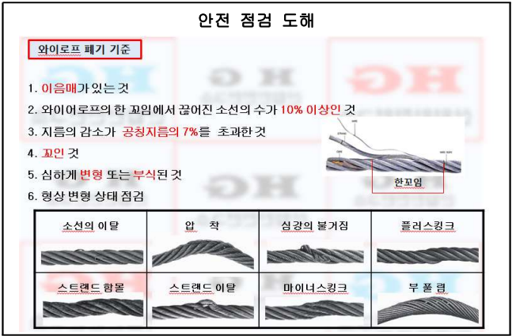

NO | 중요점검사항 |  |  |  |  |  |  |  |  | 점검결과 |  | 비고
1 | 와이어로프 폐기 기준 준수하고 있는가?
2 | 이음매가 있는 것?
3 | 한 꼬임에서 소선의 수가 10%이상 끊어진 것?
4 | 지름의 감소가 공칭 지름의 7% 초과한 것?
5 | 꼬인 것?
6 | 심하게 변형되거나 부식된 것?
(점검자 의견)

점 검 자 |  | 소속: 성명 (인) |  |  |  | 확 인 자 |  | 소속: 성명: (인)

21
공도구 안전점검 Check List |  |  |  |  | ㈜부현전기

 |  | 샤클(Shackle) 안전점검 Check List

 |  |  |  |  |  |  |  |  | 점검일자 :2025. . .
공도구명 |  |  | 규격 | 모델명 |  |  | 사용기간 |  |  |  | 비고
샤클(Shackle)

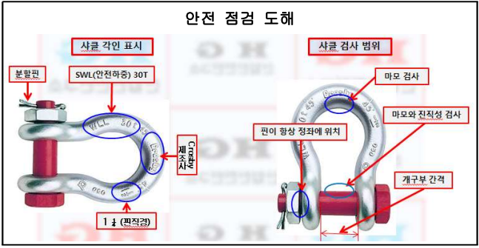

마모와 휘어짐 검사

NO | 중요점검사항 |  |  |  |  |  |  |  |  | 점검결과 |  | 비고
1 | 균열 또는 변형 되어 있지는 않았는가?
2 | 단면 지름의 감소가 제품 사양서 기준 5% 초과하지는 않았는가?
3 | 개구부가 제품 사양서 기준 5% 초과하지는 않았는가?
4 | 두부 및 만곡부 내측에 홈이 있지는 않은가?
5 | 용접 열처리 가열 구부림등의 방법으로 수리, 개조, 재가공 또는 변형되지는 않았는가?
6 | 안전하중, 제조사, 핀직경 등의 표시가 각인되어 있는가?
7 | 샤클의 안전사용하중(SML)보다 높은 하중에서 사용하고 있지는 않은가
8 | 분할핀은 규격품을 사용하는가?
9 | 볼트와 너트 체결에 문제는 없는가?
(점검자 의견)

점 검 자 |  | 소속: 성명 (인) |  |  |  | 확 인 자 |  | 소속: 성명: (인)

22
공도구 안전점검 Check List |  |  |  |  | ㈜부현전기

 |  | 슬링밸트 안전점검 Check List

 |  |  |  |  |  |  |  |  | 점검일자 :2025. . .
공도구명 |  |  | 규격 | 모델명 |  |  | 사용기간 |  |  |  | 비고
슬링밸트

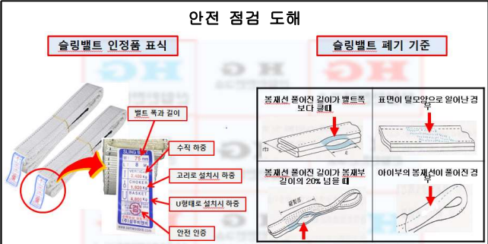

NO | 중요점검사항 |  |  |  |  |  |  |  |  | 점검결과 |  | 비고
1 | 검정 뱓은 밸트인가? (비검정품 사용금지)
2 | 슬링밸트 제원표는 부착이 되었는가?
3 | 꼬임이 끊어지거나 심하게 손상 및 부식이 되지는 않았는가?
4 | 밸트 너비의 10% 두께의 20%에 상당하는 잘린 홈, 스친 홈, 긁힌 홈 등이 있지는 않은가?
5 | 열이나 약품 등에 의한 현저한 변색, 착색, 용융(녹아서), 용해 등이 인지 되지는 않는가?
6 | 봉재선 풀어진 길이가 밸트 폭보다 크지는 않은가?
7 | 밸트 표면이 털모양으로 일어나지는 않은가?
8 | 봉재선 풀어진 길이가 봉재부 길이의 20%를 넘지는 않았는가?
9 | 아이부의 봉재선이 풀어지지는 않았는가?
(점검자 의견)

점 검 자 |  | 소속: 성명 (인) |  |  |  | 확 인 자 |  | 소속: 성명: (인)

23
공도구 안전점검 Check List |  |  |  |  | ㈜부현전기

 |  | 발파 안전점검 Check List

 |  |  |  |  |  |  |  |  | 점검일자 :2025. . .
공도구명 |  |  | 규격 | 모델명 |  |  | 사용기간 |  |  |  | 비고
발파

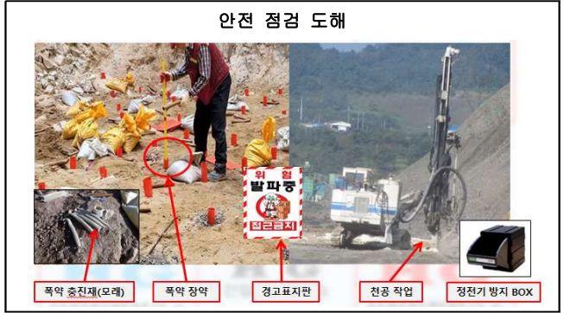

 |  |  |  |  |  |  |  |  |  |  |  |  | .

NO | 중요점검사항 |  |  |  |  |  |  |  |  | 점검결과 |  | 비고
1 | 출입구 발파작업에 대한 경고표지판 설치하였는가?
2 | 화약류(폭약/뇌관) 운반 및 보관시 분류 보관하고 있는가?(정전기 BOX)
3 | 장전구는 마찰, 충격, 정전기 등이 발생하지 않는 안전한 것을 사용하고 있는가?
4 | 충진재료는 점토, 모래 등 발화성 또는 인화성 위험이 없는 재료를 사용하고 있는가?
5 | 발파 작업시 근로자가 안전한 거리로 피난할 수 없는 경우 전면과 상부를 견고하게 방호한 피난 장소를 설치 하였는가?
6 | 화약면허 소지자가 폭약(뇌관) 운반 및 장약, 발파를 하고 있는가?

(점검자 의견)

점 검 자 |  | 소속: 성명 (인) |  |  |  | 확 인 자 |  | 소속: 성명: (인)

